百家樂
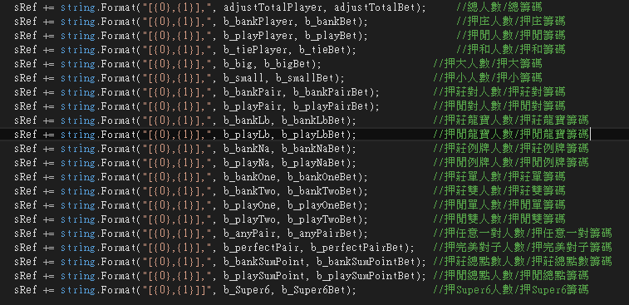
畫面上除 super6 外，其餘TS皆有記錄

GetRoomStatus()

三公
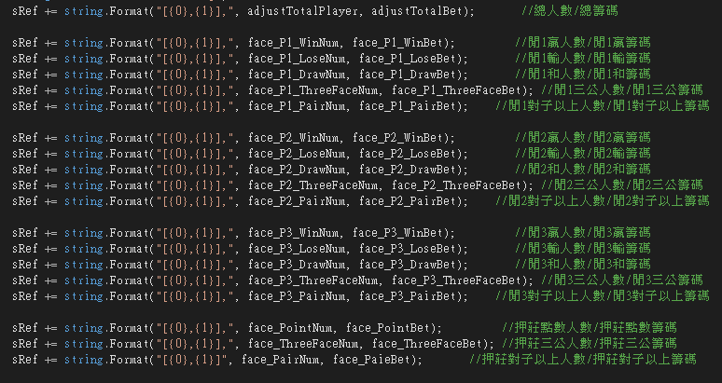
押庄點數有 0 ~ 9，但程式中只記錄人數跟籌碼，沒有點數明細；其餘TS皆有記錄

GetRoomStatus()

